FO-CON-04
 |  |  | Cotización para la investigación de mercado correspondiente a la "Servicios Integrales para la toma e interpretación de mastografía en mujeres de 40 a 69 años de edad, en los 17 municipios del Estado”.
 |  |  | Dirección de Recursos Materiales

 | I. | Instrucciones:
 | II. | No debe modificar la información de la columna C hasta la G.
 | III. | Deberá cotizar el 100% de las partidas
 |  | Para que su cotización sea considerada, debera presentar el precio unitario de la partida en dos decimales en MXN sin I.V.A.

 | Nombre del proveedor
 | Fecha de emisión
 |  |  |  |  |  |  |  | Cotización
LOTE | Nombre de Proveedor | CLAVE COMPENDIO | CLAVE CUCoP | DESCRIPCIÓN | PRESENTACIÓN | NECESIDAD MENSUAL | NECESIDAD ANUAL | Precio unitario sin IVA | Costo total | ¿Cuenta con Registro Sanitario? | ¿Cuenta con carta apoyo del distribuidor autorizado? | Cantidad disponible para entrega inmediata | En caso de no contar con la cantidad requerida, ¿En cuanto tiempo podria entregar? | Observaciones
Dada la imperiosa necesidad de establecer estrategias para la atención de la problemática actual referente al Cáncer de Mama, se requiere la contratación de Servicios Integrales para la toma e interpretación de mastografía en mujeres de 40 a 69 años de edad, en los 17 municipios del Estado. Que incluye:
Unidad Móvil: Vehículo tipo camión.
Mobiliario y equipo interior: 1 PC, 1 escritorio y 1 silla.
Servicios instalados: Mini Split y Wi-Fi.
Dotación de insumos: Mastógrafo, formatos de mastografía, disco compacto CD-R Verbatim, sobre manila tamaño carta, batas desechables para las pacientes, plumones rotuladores permanentes negros y 2 toldos. En base a la cantidad de las usuarias para la toma del estudio de mastografía, se deberá solicitar un 10% más de cada insumo para cubrir las metas establecidas para la Unidad Móvil de Mastografía de 9700 mastografías:
Mastógrafo análogo: Modelo Planmed Sophie Classic, mastógrafo análogo, acompañado con la interfaz de CR.
Formato de mastografía (FM2): 194 blocks, tamaño carta, impreso a blanco y negro, block con 50 piezas cada uno. El diseño será proporcionado y validado, por el departamento de Cáncer de la Mujer para impresión.
Disco compacto: 194 torres de CD-R marca Verbatim de 700Mb. Torre con 50 piezas, necesarios para el grabado de estudio de imagen de mastografía.
Sobre manila: Sobres de papel con solapa engomada tamaño carta/manila. 194 paquetes con 50 piezas. Necesarios para la entrega del estudio, debe ir sellado.
Batas desechables: 97 paquetes con 100 piezas cada uno, unitalla. Con abertura delantera, para uso exclusivo de la usuaria en el tamizaje.
Plumones: Rotuladores permanentes negros, 1 caja con 12 piezas. Punta Fina, Negro, necesarios para el rotulado de resultados del tamizaje.
2 toldos. Toldo tipo carpa de 3x3 metros con paredes, reforzado, plegable, impermeable de fácil armado y transporte de uso rudo, acero, lona.
30 sillas. De plástico con brazos blanca.
Operación médica y técnica del estudio
El proveedor, deberá contar con un mastógrafo móvil análogo con CR.
El proveedor, se encargará de la contratación un Médico Radiólogo, un Técnico Radiólogo y un personal a administrativo, con las siguientes funciones:
Técnico Radiólogo: Toma de tamizaje.
Médico Radiólogo: Interpretación de toma de Mastografías.
Capturista: Llenado de formatos y captura en plataforma SICAM.
El proveedor, será el encargado de la toma del estudio de mastografía, interpretación y captura de la misma en la plataforma correspondiente, con el personal médico, técnico y administrativo adecuado. Se realizará el estudio las usuarias de 40 a 69 años, considerando la última fecha de toma de mastografía.
El proveedor, realizará la interpretación de tamizajes de mastografías. Considerando el resultado en la escala de Birads, se emitirá el resultado y estará sujeto a solicitar un estudio complementario.
El proveedor, deberá atender la logística de atención, captura de datos en la Plataforma del Sistema de Información de Cáncer de la Mujer (SICAM).
La plataforma SICAM, es operada a nivel federal, donde se capturan los datos personales de las usuarias tamizadas con el resultado de la interpretación del estudio.
Para ser operada, el Departamento de Cáncer de la Mujer le proporcionará una credencial SICAM.
Traslado a los 17 municipios del Estado
El proveedor será responsable de llevar el mastografo móvil a las jornadas de los 17 municipios de la entidad. El espacio debe de estar limpio y adaptado para la usuaria al momento de tomar el estudio.
Productividad, reportes y listados
Productividad de mastografías tomadas, interpretadas y capturadas.
Se deberá realizar un listado con el siguiente contenido:
Nombre de la localidad tamizada
Fecha
Total de estudios realizados
Nombre de la usuaria
Edad
Cada formato de mastografía (FM2) debe estar debidamente rellenado, incluyendo la localidad donde fue tomado el estudio.
El proveedor deberá:
-Reportar productividad diaria de mastografías realizadas en el día.
-Si se suscitó algún percance durante la toma de los estudios.
-Informar si alguna paciente presenta alguna lesión, hundimiento de pezón, piel de naranja o enrojecimiento en alguna de sus dos mamas.
33901 |  |  |  | 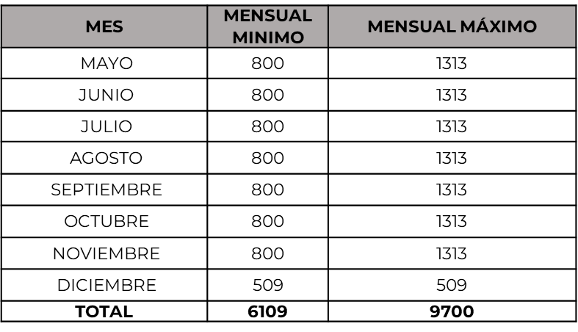 | SERVICIO | 1313 | 9700

 | Condiciones de Venta
 | Vigencia de precios | 90 días naturales
 | Tiempo de entrega |  |  | NOMBRE Y FIRMA DEL REPRESENTANTE LEGAL
 | Crédito
 | Garantía

